Análises de arrombadisse
Arrombado | % Da meta | % Do total
ANGELA | 84% | 12.12%
RAY | 74% | 10.68%
BOZSA | 63% | 9.09%
Ricardo (Coveiro) | 61% | 8.80%
RAUL (ex-Coveiro) | 61% | 8.80%
Luan viado | 59% | 8.51%
Bruno bizarro (letra ruim) | 59% | 8.51%
WILL | 58% | 8.37%
Ray satanista | 50% | 7.22%
Pixote | 50% | 7.22%
Felipe | 50% | 7.22%
Lucas aleatório | 24% | 3.46%

% Da meta
% Do total de pontos

Resumo da morte
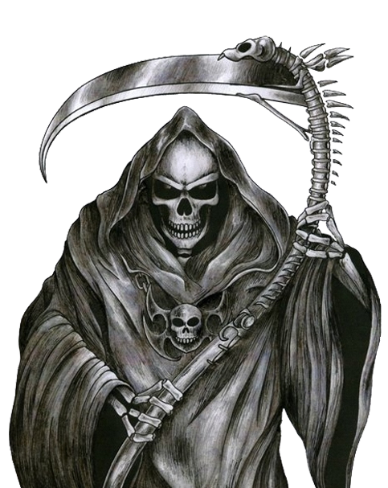
Meta 2025

